P5
田子の浦港 貿易概況

【令和8年3月】 |  |  |  |  |  |  |  |  |  |  |  |  |  |  |  |  | （単位：百万円、％）
区 分 |  | 輸 出 額 |  |  |  | 輸 入 額 |  |  |  | 輸出入額 |  |  |  | 差引額(▲は輸入超過）
 |  | 前年同期比 |  | 管内比 |  | 前年同期比 |  | 管内比 |  | 前年同期比 |  | 管内比 |  | 前年同期比 |  | 管内比
田子の浦港 |  |  | 855 |  |  |  | 2,646 |  |  |  | 3,500 |  |  |  | ▲ 1,791
 |  | 128.9 |  | 0.0 |  | 100.3 |  | 0.2 |  | 106.1 |  | 0.1 |  | 90.7 |  | －
名古屋税関 管 内 |  |  | 2,396,370 |  |  |  | 1,225,603 |  |  |  | 3,621,973 |  |  |  | 1,170,767
 |  | 106.4 |  |  |  | 102.5 |  |  |  | 105.0 |  |  |  | 110.8

【推移】 |  |  |  |  |  |  |  |  |  |  |  |  |  |  |  |  | （単位：百万円、％）
期 間 |  | 輸 出 額 |  |  |  | 輸 入 額 |  |  |  | 輸出入額 |  |  |  | 差引額(▲は輸入超過）
 |  | 金 額 |  |  | 前 年 同期比 | 金 額 |  |  | 前 年 同期比 | 金 額 |  |  | 前 年 同期比 | 金 額 |  |  | 前 年 同期比
令和3年 |  |  | 11,038 |  | 99.1 |  | 28,411 |  | 132.2 |  | 39,449 |  | 120.9 |  | ▲ 17,374 |  | 167.9
令和4年 |  |  | 10,914 |  | 98.9 |  | 38,077 |  | 134.0 |  | 48,991 |  | 124.2 |  | ▲ 27,162 |  | 156.3
令和5年 |  |  | 10,647 |  | 97.6 |  | 35,771 |  | 93.9 |  | 46,418 |  | 94.7 |  | ▲ 25,124 |  | 92.5
令和6年 |  |  | 11,632 |  | 109.2 |  | 34,443 |  | 96.3 |  | 46,075 |  | 99.3 |  | ▲ 22,812 |  | 90.8
令和7年 |  |  | 10,012 |  | 86.1 |  | 28,529 |  | 82.8 |  | 38,540 |  | 83.6 |  | ▲ 18,517 |  | 81.2
令和6年 | 上期 |  | 6,102 |  | 117.1 |  | 18,749 |  | 103.2 |  | 24,851 |  | 106.3 |  | ▲ 12,646 |  | 97.7
令和6年 | 下期 |  | 5,529 |  | 101.8 |  | 15,695 |  | 89.1 |  | 21,224 |  | 92.1 |  | ▲ 10,165 |  | 83.5
令和7年 | 上期 |  | 4,814 |  | 78.9 |  | 15,919 |  | 84.9 |  | 20,732 |  | 83.4 |  | ▲ 11,105 |  | 87.8
令和7年 | 下期 |  | 5,198 |  | 94.0 |  | 12,610 |  | 80.3 |  | 17,808 |  | 83.9 |  | ▲ 7,412 |  | 72.9
令和7年 | １月 |  | 785 |  | 147.2 |  | 2,286 |  | 168.4 |  | 3,072 |  | 162.4 |  | ▲ 1,501 |  | 182.1
 | ２月 |  | 1,007 |  | 115.6 |  | 1,789 |  | 37.8 |  | 2,796 |  | 49.9 |  | ▲ 782 |  | 20.3
 | ３月 |  | 663 |  | 49.2 |  | 2,637 |  | 75.7 |  | 3,300 |  | 68.3 |  | ▲ 1,975 |  | 92.5
 | ４月 |  | 955 |  | 76.7 |  | 2,190 |  | 75.3 |  | 3,144 |  | 75.7 |  | ▲ 1,235 |  | 74.2
 | ５月 |  | 704 |  | 89.1 |  | 5,274 |  | 139.7 |  | 5,978 |  | 130.9 |  | ▲ 4,570 |  | 153.1
 | ６月 |  | 700 |  | 53.3 |  | 1,742 |  | 69.8 |  | 2,442 |  | 64.1 |  | ▲ 1,042 |  | 88.2
 | ７月 |  | 1,049 |  | 134.9 |  | 1,977 |  | 59.0 |  | 3,026 |  | 73.3 |  | ▲ 928 |  | 36.0
 | ８月 |  | 616 |  | 77.1 |  | 2,245 |  | 72.9 |  | 2,861 |  | 73.7 |  | ▲ 1,628 |  | 71.4
 | ９月 |  | 1,021 |  | 100.1 |  | 1,955 |  | 80.0 |  | 2,976 |  | 85.9 |  | ▲ 934 |  | 65.6
 | 10月 |  | 874 |  | 92.9 |  | 2,275 |  | 77.9 |  | 3,149 |  | 81.6 |  | ▲ 1,402 |  | 70.8
 | 11月 |  | 700 |  | 84.1 |  | 2,136 |  | 111.1 |  | 2,836 |  | 102.9 |  | ▲ 1,437 |  | 131.6
 | 12月 |  | 939 |  | 80.8 |  | 2,021 |  | 102.5 |  | 2,960 |  | 94.5 |  | ▲ 1,083 |  | 133.5
令和8年 | １月 |  | 719 |  | 91.6 |  | 2,708 |  | 118.4 |  | 3,427 |  | 111.6 |  | ▲ 1,988 |  | 132.4
 | ２月 |  | 947 |  | 94.1 |  | 1,239 |  | 69.3 |  | 2,187 |  | 78.2 |  | ▲ 292 |  | 37.3
 | ３月 |  | 855 |  | 128.9 |  | 2,646 |  | 100.3 |  | 3,500 |  | 106.1 |  | ▲ 1,791 |  | 90.7
 | ４月
 | ５月
 | ６月
 | ７月
 | ８月
 | ９月
 | 10月
 | 11月
 | 12月
・令和6年以前：確定値
・令和7年：確々報値
・令和8年：輸出の2月分並びに輸入、輸出入及び差引の1月分以前は、確報値
・管内比とは、田子の浦港が名古屋税関管内に占める割合

【推移グラフ】
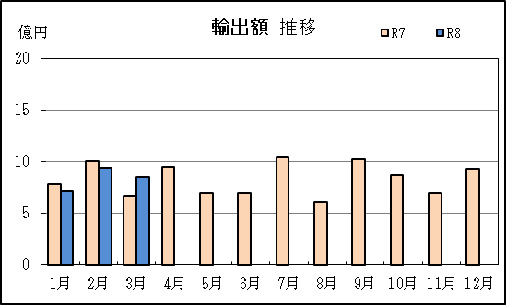
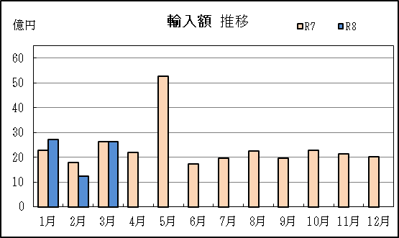

P8
御前崎港 貿易概況

【令和8年3月】 |  |  |  |  |  |  |  |  |  |  |  |  |  |  |  |  | （単位：百万円、％）
区 分 |  | 輸 出 額 |  |  |  | 輸 入 額 |  |  |  | 輸出入額 |  |  |  | 差引額(▲は輸入超過）
 |  | 前年同期比 |  | 管内比 |  | 前年同期比 |  | 管内比 |  | 前年同期比 |  | 管内比 |  | 前年同期比 |  | 管内比
御前崎港 |  |  | 37,394 |  |  |  | 4,771 |  |  |  | 42,165 |  |  |  | 32,623
 |  | 147.8 |  | 1.6 |  | 149.6 |  | 0.4 |  | 148.0 |  | 1.2 |  | 147.6 |  | －
名古屋税関 管 内 |  |  | 2,396,370 |  |  |  | 1,225,603 |  |  |  | 3,621,973 |  |  |  | 1,170,767
 |  | 106.4 |  |  |  | 102.5 |  |  |  | 105.0 |  |  |  | 110.8

【推移】 |  |  |  |  |  |  |  |  |  |  |  |  |  |  |  |  | （単位：百万円、％）
期 間 |  | 輸 出 額 |  |  |  | 輸 入 額 |  |  |  | 輸出入額 |  |  |  | 差引額(▲は輸入超過）
 |  | 金 額 |  |  | 前 年 同期比 | 金 額 |  |  | 前 年 同期比 | 金 額 |  |  | 前 年 同期比 | 金 額 |  |  | 前 年 同期比
令和3年 |  |  | 366,073 |  | 122.8 |  | 23,288 |  | 134.5 |  | 389,361 |  | 123.5 |  | 342,785 |  | 122.1
令和4年 |  |  | 327,018 |  | 89.3 |  | 31,531 |  | 135.4 |  | 358,549 |  | 92.1 |  | 295,487 |  | 86.2
令和5年 |  |  | 408,215 |  | 124.8 |  | 24,926 |  | 79.1 |  | 433,140 |  | 120.8 |  | 383,289 |  | 129.7
令和6年 |  |  | 448,925 |  | 110.0 |  | 25,112 |  | 100.7 |  | 474,037 |  | 109.4 |  | 423,813 |  | 110.6
令和7年 |  |  | 439,968 |  | 98.0 |  | 59,486 |  | 236.9 |  | 499,454 |  | 105.4 |  | 380,482 |  | 89.8
令和6年 | 上期 |  | 227,909 |  | 119.1 |  | 13,033 |  | 109.3 |  | 240,942 |  | 118.5 |  | 214,876 |  | 119.7
令和6年 | 下期 |  | 221,016 |  | 102.0 |  | 12,079 |  | 92.9 |  | 233,095 |  | 101.4 |  | 208,937 |  | 102.5
令和7年 | 上期 |  | 190,146 |  | 83.4 |  | 29,989 |  | 230.1 |  | 220,135 |  | 91.4 |  | 160,157 |  | 74.5
令和7年 | 下期 |  | 249,822 |  | 113.0 |  | 29,497 |  | 244.2 |  | 279,319 |  | 119.8 |  | 220,325 |  | 105.5
令和7年 | １月 |  | 24,682 |  | 69.3 |  | 6,569 |  | 208.4 |  | 31,251 |  | 80.6 |  | 18,113 |  | 55.8
 | ２月 |  | 38,173 |  | 79.9 |  | 1,984 |  | 110.8 |  | 40,156 |  | 81.0 |  | 36,189 |  | 78.7
 | ３月 |  | 25,295 |  | 75.9 |  | 3,190 |  | 212.6 |  | 28,485 |  | 81.8 |  | 22,106 |  | 69.4
 | ４月 |  | 38,861 |  | 97.6 |  | 4,754 |  | 150.8 |  | 43,615 |  | 101.5 |  | 34,107 |  | 93.0
 | ５月 |  | 24,243 |  | 87.4 |  | 7,357 |  | 389.0 |  | 31,599 |  | 106.6 |  | 16,886 |  | 65.3
 | ６月 |  | 38,892 |  | 89.3 |  | 6,136 |  | 396.6 |  | 45,028 |  | 99.8 |  | 32,756 |  | 77.9
 | ７月 |  | 41,949 |  | 103.4 |  | 5,991 |  | 341.9 |  | 47,940 |  | 113.2 |  | 35,957 |  | 92.6
 | ８月 |  | 33,026 |  | 91.3 |  | 2,508 |  | 171.4 |  | 35,534 |  | 94.4 |  | 30,519 |  | 87.9
 | ９月 |  | 40,120 |  | 108.3 |  | 6,228 |  | 157.3 |  | 46,347 |  | 113.1 |  | 33,892 |  | 102.5
 | 10月 |  | 45,810 |  | 125.0 |  | 4,688 |  | 227.3 |  | 50,499 |  | 130.5 |  | 41,122 |  | 118.9
 | 11月 |  | 37,613 |  | 129.3 |  | 6,642 |  | 431.9 |  | 44,255 |  | 144.4 |  | 30,970 |  | 112.4
 | 12月 |  | 51,305 |  | 123.6 |  | 3,440 |  | 263.6 |  | 54,745 |  | 127.9 |  | 47,865 |  | 119.1
令和8年 | １月 |  | 37,809 |  | 153.2 |  | 8,987 |  | 136.8 |  | 46,796 |  | 149.7 |  | 28,822 |  | 159.1
 | ２月 |  | 47,588 |  | 124.7 |  | 5,644 |  | 284.5 |  | 53,232 |  | 132.6 |  | 41,944 |  | 115.9
 | ３月 |  | 37,394 |  | 147.8 |  | 4,771 |  | 149.6 |  | 42,165 |  | 148.0 |  | 32,623 |  | 147.6
 | ４月
 | ５月
 | ６月
 | ７月
 | ８月
 | ９月
 | 10月
 | 11月
 | 12月
・令和6年以前：確定値
・令和7年：確々報値
・令和8年：輸出の前月分並びに輸入、輸出入及び差引の前々月分以前は、確報値
・管内比とは、御前崎港が名古屋税関管内に占める割合

【推移グラフ】
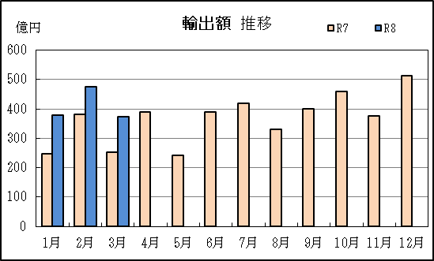
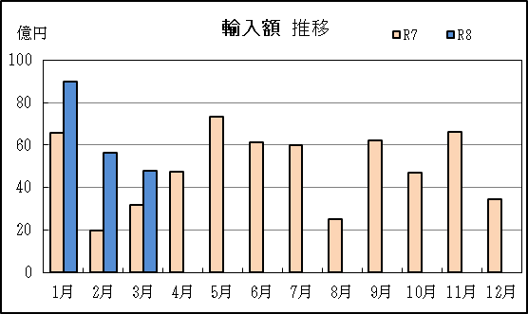

P11
静岡空港 貿易概況

【令和8年3月】 |  |  |  |  |  |  |  |  |  |  |  |  |  |  |  |  | （単位：百万円、％）
区 分 |  | 輸 出 額 |  |  |  | 輸 入 額 |  |  |  | 輸出入額 |  |  |  | 差引額(▲は輸入超過）
 |  | 前年同期比 |  | 管内比 |  | 前年同期比 |  | 管内比 |  | 前年同期比 |  | 管内比 |  | 前年同期比 |  | 管内比
静岡空港 |  |  | － |  |  |  | － |  |  |  | － |  |  |  | －
 |  | － |  | － |  | － |  | － |  | － |  | － |  | － |  | －
名古屋税関 管 内 |  |  | 2,396,370 |  |  |  | 1,225,603 |  |  |  | 3,621,973 |  |  |  | 1,170,767
 |  | 106.4 |  |  |  | 102.5 |  |  |  | 105.0 |  |  |  | 110.8

【推移】 |  |  |  |  |  |  |  |  |  |  |  |  |  |  |  |  | （単位：百万円、％）
期 間 |  | 輸 出 額 |  |  |  | 輸 入 額 |  |  |  | 輸出入額 |  |  |  | 差引額(▲は輸入超過）
 |  | 金 額 |  |  | 前 年 同期比 | 金 額 |  |  | 前 年 同期比 | 金 額 |  |  | 前 年 同期比 | 金 額 |  |  | 前 年 同期比
令和3年 |  |  | － |  | 全減 |  | 1,020 |  | 50倍 |  | 1,020 |  | 46倍 |  | ▲ 1,020 |  | 54倍
令和4年 |  |  | － |  | － |  | － |  | 全減 |  | － |  | 全減 |  | － |  | 全減
令和5年 |  |  | 2 |  | 全増 |  | 1,461 |  | 全増 |  | 1,463 |  | 全増 |  | ▲ 1,459 |  | 全増
令和6年 |  |  | － |  | 全減 |  | 1 |  | 0.1 |  | 1 |  | 0.1 |  | ▲ 1 |  | 0.1
令和7年 |  |  | － |  | － |  | 79 |  | 84倍 |  | 79 |  | 84倍 |  | ▲ 79 |  | 84倍
令和6年 | 上期 |  | － |  | － |  | － |  | 全減 |  | － |  | 全減 |  | － |  | 全減
令和6年 | 下期 |  | － |  | 全減 |  | 1 |  | 全増 |  | 1 |  | 43.4 |  | ▲ 1 |  | －
令和7年 | 上期 |  | － |  | － |  | － |  | － |  | － |  | － |  | － |  | －
令和7年 | 下期 |  | － |  | － |  | 79 |  | 84倍 |  | 79 |  | 84倍 |  | ▲ 79 |  | 84倍
令和7年 | １月 |  | － |  | － |  | － |  | － |  | － |  | － |  | － |  | －
 | ２月 |  | － |  | － |  | － |  | － |  | － |  | － |  | － |  | －
 | ３月 |  | － |  | － |  | － |  | － |  | － |  | － |  | － |  | －
 | ４月 |  | － |  | － |  | － |  | － |  | － |  | － |  | － |  | －
 | ５月 |  | － |  | － |  | － |  | － |  | － |  | － |  | － |  | －
 | ６月 |  | － |  | － |  | － |  | － |  | － |  | － |  | － |  | －
 | ７月 |  | － |  | － |  | － |  | 全減 |  | － |  | 全減 |  | － |  | 全減
 | ８月 |  | － |  | － |  | － |  | － |  | － |  | － |  | － |  | －
 | ９月 |  | － |  | － |  | 79 |  | 全増 |  | 79 |  | 全増 |  | ▲ 79 |  | 全増
 | 10月 |  | － |  | － |  | － |  | － |  | － |  | － |  | － |  | －
 | 11月 |  | － |  | － |  | － |  | － |  | － |  | － |  | － |  | －
 | 12月 |  | － |  | － |  | － |  | － |  | － |  | － |  | － |  | －
令和8年 | １月 |  | － |  | － |  | － |  | － |  | － |  | － |  | － |  | －
 | ２月 |  | － |  | － |  | － |  | － |  | － |  | － |  | － |  | －
 | ３月 |  | － |  | － |  | － |  | － |  | － |  | － |  | － |  | －
 | ４月
 | ５月
 | ６月
 | ７月
 | ８月
 | ９月
 | 10月
 | 11月
 | 12月
・令和6年以前：確定値
・令和7年：確々報値
・令和8年：輸出の2月分並びに輸入、輸出入及び差引の1月分以前は、確報値
・管内比とは、静岡空港が名古屋税関管内に占める割合

【推移グラフ】
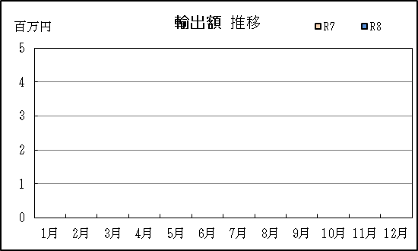
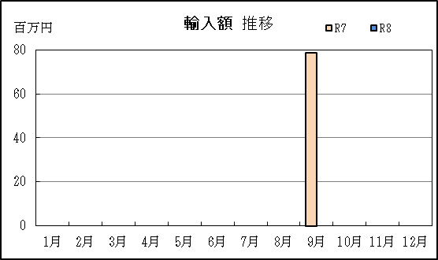

P14
清水税関支署管内（静岡県） 貿易概況

【令和8年3月】 |  |  |  |  |  |  |  |  | （単位：百万円、％）
区 分 |  | 静 岡 県 |  |  |  |  | 名古屋税関 | 全 国
 |  |  | 清 水 港 | 田子の浦港 | 御前崎港 | 静岡空港
...
【推移】 |  |  |  |  |  |  |  |  | （単位：百万円、％）
 | ９月
 | 10月
 | 11月
 | 12月
・令和6年以前：確定値
・令和7年：確々報値
・令和8年：輸出の2月分並びに輸入、輸出入及び差引の1月分以前は、確報値

【推移グラフ】
